1.Instrucciones
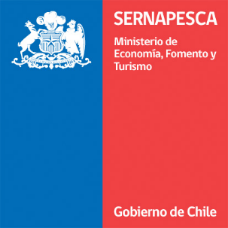


Ficha notificación | Versión 1.3 | 25.02.19

La presente ficha debe ser utilizada por todos aquellos titulares que superen las 15 Ton de mortalidad, ya sea en un evento de un día o evento acumulativo (7 días corrido o 7 días calendario). La notificación ante el Servicio deberá realizarse dentro de las 24 horas posteriores de constatado el evento de mortalidad masiva al correo electrónico mortalidadmasiva@sernapesca.cl. La notificación debe ser realizada a través de la pestaña 2.Ficha de Notificación día 1 y la entrega de información de mortalidad diaria del evento, debe ser enviada al Servicio complemando las pestañas 3.Mortalidad seguimiento y 4.Disposición final seguimiento. Esta planilla debe ser enviada diariamente indicando en el nombre del archivo el código del centro y la fecha que reporta Ej: FN Centro 100100_18052017. Cada celda tiene una explicación de cómo debe ser llenado el campo consultado.

